Gatos
Imagem | Código produto | Marca | Descrição do produto | Grupo de produtos | Animal | Peso | Comprimento | Idade | Preço de produto
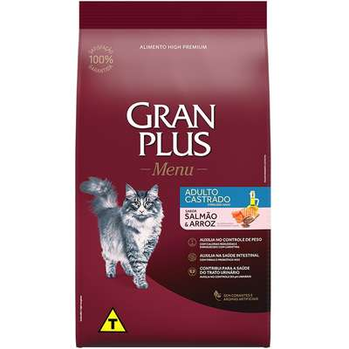 | 001 | Gran Plus | Ração GranPlus Menu Salmão e Arroz para Gatos Castrados Adultos | Ração seca | Gato | 10 kg |  | Adulto | R$ 169.90
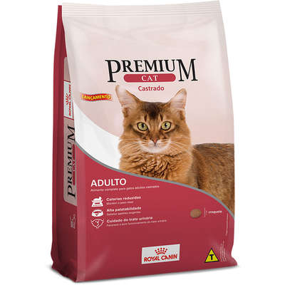 | 002 | Royal Canin | Ração Royal Canin Premium Cat para Gatos Adultos Castrados | Ração seca | Gato | 10 kg |  | Adulto | R$ 294.90
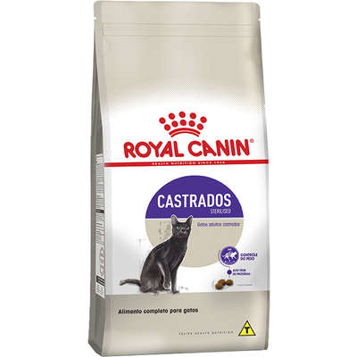 | 003 | Royal Canin | Ração Royal Canin Sterilised para Gatos Adultos Castrados | Ração seca | Gato | 10 kg |  | Adulto | R$ 389.90
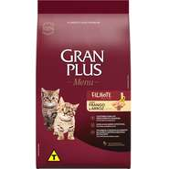 | 004 | Gran Plus | Ração GranPlus Frango e Arroz para Gatos Filhotes | Ração seca | Gato | 10,1 kg |  | Filhote | R$ 164.90
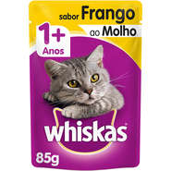 | 005 | Whiskas | Ração Úmida Whiskas Sachê Frango ao Molho para Gatos Adultos | Ração Úmida | Gato | 85 g |  | Adulto | R$ 2.90
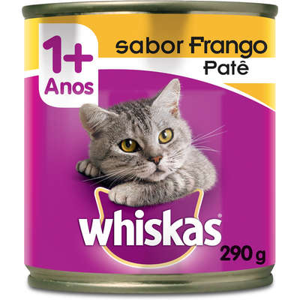 | 006 | Whiskas | Ração Úmida Whiskas Lata Patê de Frango para Gatos Adultos | Ração Úmida | Gato | 290 g |  | Adulto | R$ 11.90
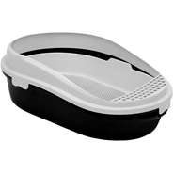 | 007 | Furacão Pet | Bandeja Furacão Pet Furba Preta para Gatos | Caixa de Areia | Gato | - | Comprimento: 55 cm Largura: 39 cm Altura: 11 cm | ambos | R$ 159.90
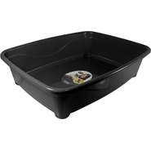 | 008 | Furacão Pet | Bandeja Higiênica Furacão Pet Classic Preta para Gatos | Caixa de Areia | Gato | - | Comprimento: 45 cm Largura: 36 cm Altura: 13 cm | ambos | R$ 30.00
 | 009 | Chalesco | Bandeja Sanitária Furba Cinza para Gatos | Caixa de Areia | Gato | - | Comprimento: 57,5 cm Largura: 37,5 cm Altura: 20 cm | ambos | R$ 165.00
 | 010 | Durapets | Pá Higiênica Durapets Preta | Pá coletora | Gato | - | Espessura: 4 cm Largura: 10 cm Comprimento: 25 cm | ambos | R$ 4.50
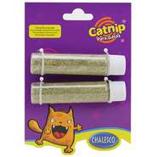 | 011 | Chalesco | Catnip Chalesco Erva de Gato - 10 g | Brinquedos | Gato | 10 g |  | ambos | R$ 19.90
 | 012 | LCM | Brinquedo LCM Varinha Cat Fishing Azul para Gato | Brinquedos | Gato |  | Altura: 1 cm Largura: 1 cm Comprimento: 45 cm | ambos | R$ 17.90
 | 013 | The Pets Brasil | Brinquedo Arranhador The Pets Brasil Poli Bolinhas | Brinquedos | Gato |  | Altura: 42 cm Largura: 40 cm Comprimento : 40 cm | ambos | R$ 190.00
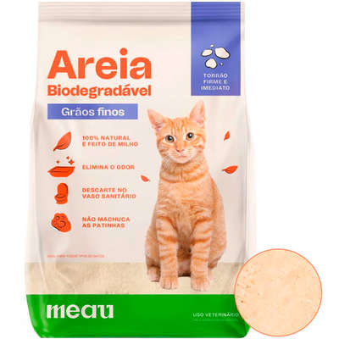 | 026 | Meau | Areia Higiênica Meau Biodegradável Grãos Finos para Gatos | Areia | Gato | 12 kg |  | ambos | R$ 164.90
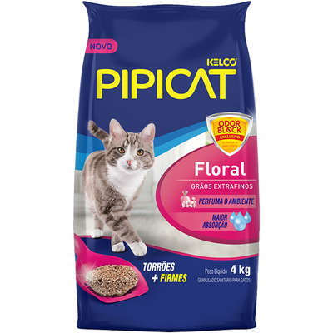 | 027 | Pipicat | Areia Sanitária Kelco Pipicat Floral | Areia | Gato | 4 kg |  | ambos | R$ 19.90

Cachorro
Imagem | Código produto | Marca | Descrição do produto | Grupo de produtos | Animal | Peso | Comprimento | Idade | Preço de produto
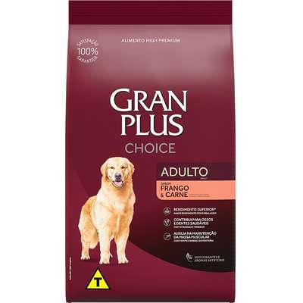 | 014 | Gran Plus | Ração GranPlus Choice Frango e Carne para Cães Adultos | Ração seca | Cachorro | 20 kg |  | Adulto | R$ 204.90
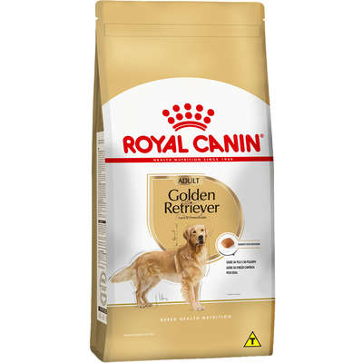 | 015 | Royal Canin | Ração Royal Canin para Cães Adultos da Raça Golden Retriever - 12 Kg | Ração seca | Cachorro | 12 kg |  | Adulto | R$ 344.90
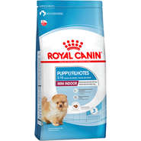 | 016 | Royal Canin | Ração Royal Canin Mini Indoor Junior para Cães Filhotes | Ração seca | Cachorro | 2,5 kg |  | Filhote | R$ 134.90
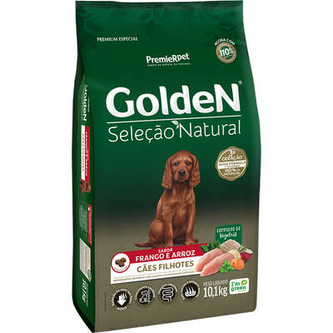 | 017 | Golden | Ração Seca PremieR Pet Golden Seleção Natural para Cães Filhotes | Ração seca | Cachorro | 10,1 kg |  | Filhote | R$ 156.90
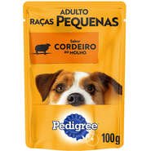 | 018 | Pedigree | Ração Úmida Pedigree Sachê Cordeiro ao Molho para Cães Adultos de Raças Pequenas | Ração Úmida | Cachorro | 100 g |  | Adulto | R$ 2.90
 | 019 | True | Ração Úmida True Mixer Frango, Cenoura e Brócolis para Cães | Ração Úmida | Cachorro | 320 g |  | Ambos | R$ 19.90
 | 020 | Meau | Almofada Retangular Meau Cinza | Cama e outros | Cachorro |  | Tam. P: Altura: 7 cm Largura: 38 cm Comprimento: 55 cm Tam. M: Altura: 7 cm Largura: 42 cm Comprimento: 65 cm Tam. G: Altura: 7 cm Largura: 47 cm Comprimento: 80 cm | Ambos | R$ 79.90
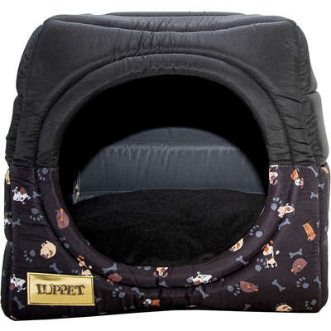 | 021 | Future Pet | Cama Luppet Iglu 3 em 1 com Estampa Cachorro | Cama e outros | Cachorro |  | Tam. M Altura: 35 cm Largura: 40 cm Comprimento: 40 cm Tam. G Altura: 45 cm Largura: 50 cm Comprimento: 50 cm | Ambos | R$ 189.90
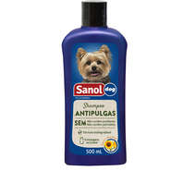 | 022 | Sanol | Shampoo Sanol Dog Antipulgas para Cães | Shampoos e cosméticos | Cachorro | 500 ml |  | Ambos | R$ 24.90
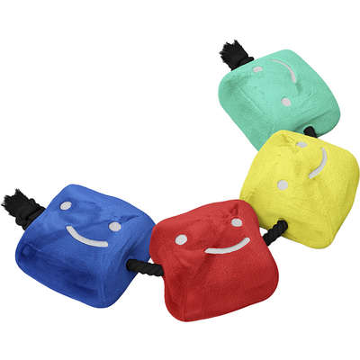 | 023 | Future Pet | Pelúcia Future Pet Netflix Login | Brinquedos | Cachorro |  |  | Ambos | R$ 109.90
 | 024 | Jambo | Brinquedo Jambo Mordedor Pelúcia Macaco Kelev Preto | Brinquedos | Cachorro |  |  | Ambos | R$ 39.90
 | 025 | Snack Show | Osso Snack Show para Cães Adultos Kr | Petiscos | Cachorro | 1 kg |  | Adulto | R$ 34.90

